TABELAS (FONSECA. 2007)
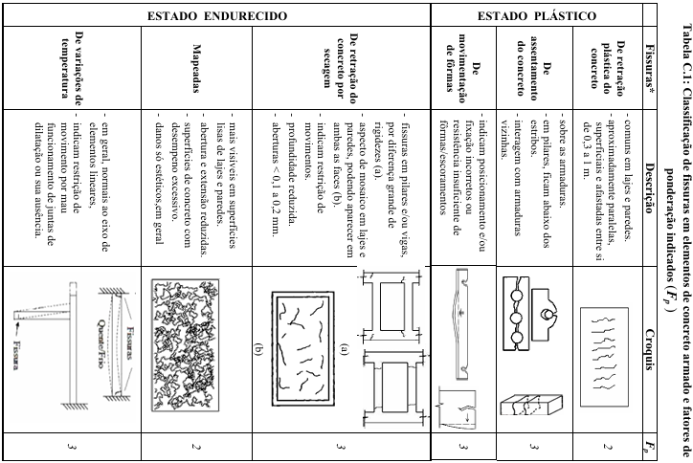
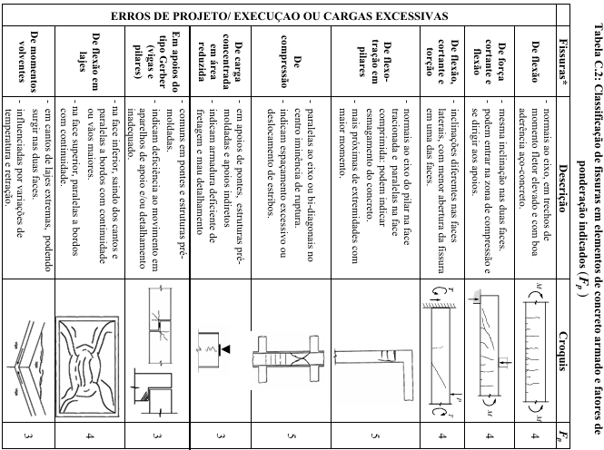
Tipo de danos | fator de intensidade do dano - Tipos de manifestação
Carbonatação | Localizada, com algumas regiões com pH<9, sem atingir a armadura | 1
 | Localizada, atingindo a armadura, em ambientes secos | 2
 | Localizada, atingindo a armadura, em ambientes úmidos | 3
 | generalizada, atingindo a armadura, em ambiente úmido | 4
Cobrimento deficiente | Menores que os previstos em norma sem no entanto permitir a localização da armadura | 1
 | menor que o previsto em norma, permitindo a localização visual da armadura ou armadura exposta em pequenas extensões; | 2
 | deficiente, com armaduras expostas em extensões significativas | 3
Contaminação por cloretos | em elementos no interior sem umidade; | 2
 | em elementos no exterior sem umidade; | 3
 | em ambientes úmidos. | 4
Corrosão de armaduras | manifestações leves, pequenas manchas; | 2
 | grandes manchas e/ou fissuras de corrosão; | 3
 | corrosão acentuada na armadura principal, c/perda relevante de seção. | 4
Desagregação | início de manifestação; | 2
 | manifestações leves, ínicio de estofamento do concreto; | 3
 | por perda acentuada de seção e esfarelamento do concreto. | 4
Deslocamento por empuxo | deslocamento lateral da cortina no sentido horizontal, estável; | 3
 | deslocamento lateral da cortina no sentido horizontal, instável. | 4
Desplacamento | pequenas escamações do concreto; | 2
 | lascamento de grandes proporções, com exposição da armadura; | 3
 | lascamento acentuado com perda relevante de seção | 4
Desvios de geometria | pilares e cortinas com excentricidade ≤ h/100 (h = altura); | 2
 | pilares e cortinas com excentricidades h/100 ≤ e < h/50; | 3
 | pilares e cortinas com excentricidades ≥ h/50. | 4
Eflorescência | início de manifestações; | 1
 | manchas de pequenas dimensões; | 2
 | manchas acentuadas, em grandes extensões. | 3
 | grandes formações de crostas de carbonato de cálcio (estalactites). | 4
Falha de concretagem | superficial e pouco significativa em relação às dimensões da peça; | 1
 | significante em relação às dimensões da peça; | 2
 | profunda em relação às dimensões da peça, com ampla exposição da armadura | 3
 | perda relevante da seção da peça. | 4
Fissuras | abertura menores do que as máximas previstas em norma; | 1
 | estabilizadas, com abertura até 40% acima dos limites de norma; | 2
 | aberturas excessivas; estabilizadas; | 3
 | aberturas excessivas; não estabilizadas. | 4
Flechas | não perceptíveis a olho nu; | 1
 | perceptíveis a olho nu, dentro dos limites previstos na norma; | 2
 | superiores em até 40% às previstas na norma; | 3
 | excessivas. | 4
Impermeabilização deficiente | danos na camada protetora e/ou perda de elasticidade do material da impermeabilização; | 2
 | descontinuada, degradada em alguns pontos (pontos de infiltração); | 3
 | degradação acentuada, com perda relevante da estanqueidade. | 4
Manchas | manchas escuras de pouca extensão, porém significativas (< 50% da área visível do elemento estrutural); | 2
 | manchas escuras de grande extensão ( >50% ); | 3
 | manchas escuras em todo o elemento estrutural (100%). | 4
Obstrução de juntas de dilatação | perda de elasticidade do material da junta; início de fissuras paralelas às juntas nas lajes adjacentes; | 2
 | presença de material não compressível na junta; grande incidência de fissuras paralelas às juntas nas lajes adjacentes; | 3
 | fissuras em lajes adjacentes às juntas, com prolongamento em vigas e/ou pilares de suporte. | 4
Recalques | indícios de recalque pelas características das trincas na alvenaria; | 2
 | recalque estabilizado com fissuras em peças estruturais; | 3
 | recalque não estabilizado com fissuras em peças estruturais. | 4
Sinais de esmagamento do concreto | desintegração do concreto na extremidade superior do pilar, causada por sobrecarga ou movimentação da estrutura; fissuras diagonais isoladas; | 3

 | fissuras de cisalhamento bidiagonais, com intenso lascamento e/ou esmagamento do concreto devido ao cisalhamento e a compressão, com perda substancial de material; deformação residual aparente; exposição e início de flambagem de barras da armadura. | 4

Umidade | indícios de umidade; | 1
 | pequenas manchas; | 2
 | grandes manchas; | 3
 | generalizada. | 4
Umidade na base | indícios de vazamento em tubulações enterradas que podem comprometer as fundações; | 3
 | vazamentos em tubulações enterradas causando erosão aparente junto às fundações. | 4

CALCULOS
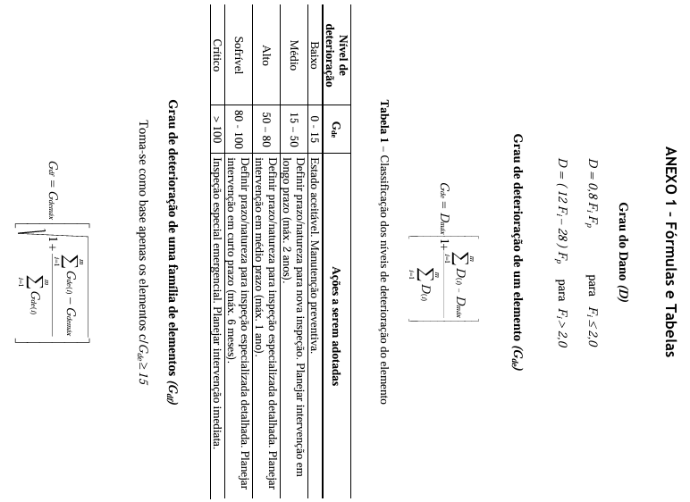
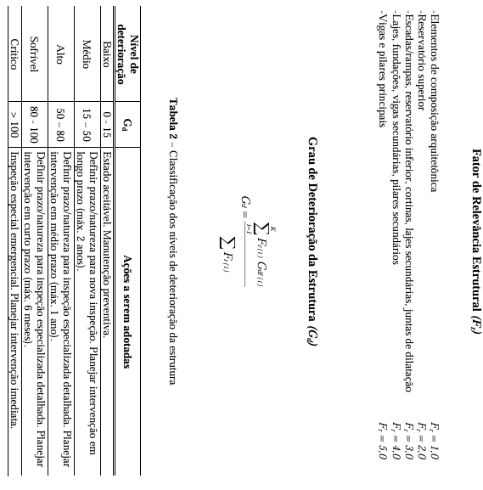
Elementos | ∑D | D - maximo | GDE | GDE - Maximo | GDF | FR | GDF * FR | ∑FR | ∑GDF * FR
Pilar 1 | 228.8 | 100 | 156.29 | 156.29 | 194.76 | 5 | 973.81 | 56 | 2257.18
Pilar 2 | 101.6 | 40 | 64.25 |  |  | 5
Pilar 3 | 94.4 | 40 | 63.05 |  |  | 5 |  | GD | 40.31
Pilar 4 | 113.6 | 40 | 65.92 |  |  | 5
Viga 1 | 110.4 | 32 | 54.72 | 130.04 | 162.44 | 5 | 812.18
viga 2 | 129.6 | 32 | 56.10 |  |  | 5
Viga 3 | 112.8 | 32 | 54.92 |  |  | 5
Viga 4 | 213.6 | 80 | 130.04 |  |  | 5
Laje 1 | 62.4 | 24 | 38.77 | 96.56 | 117.80 | 4 | 471.19
Laje 2 | 153.6 | 60 | 96.56 |  |  | 4
Laje 3 | 44.8 | 8 | 14.57 |  |  | 4
Laje 4 | 62.4 | 24 | 38.77 |  |  | 4

